Sheet1
SkinCare
SkinCare

SkinCare
Full Name
1. Bạn có bị ngứa không?

Email
Phone Number
2. Bạn có bị...?

Password
Email
3. Bạn có bị...?

Password
4. Bạn có bị...?
Forgot Password?

LOGIN
Confirm Password
5. Bạn có bị...?

SIGN UP
Sign Up

SkinCare
SkinCare
SkinCare
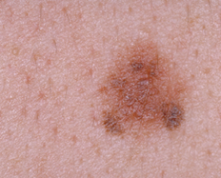

SkinCare
SkinCare

SkinCare

Tư vấn bác sĩ

Tìm hiểu ung thư da

Quản lý tài khoản

Vui lòng chụp thêm ảnh. Số lượng ảnh từ 5-10

